Лист1
25-30% |  | 30-35% |  |  |  |  |  |  | 50-55% |  | 55-60%
 | Металл |  |  |  |  |  |  |  |  | Аммуниции

25-30% |  | 30-35% |  |  |  |  |  |  | 50-55% |  | 55-60%
 | Текстиль |  |  |  |  |  |  |  |  | Одежда и 24/7

25-30% |  | 30-35% |  |  |  | 70% |  |  | 50-55% |  | 55-60%
 | Продовольствие |  |  |  |  |  |  |  |  | Общепит
 |  |  |  |  |  | Склад
 |  |  |  | 40% |  |  |  | 45%

25-30% |  | 30-35% |  |  |  |  |  |  | 50-55% |  | 55-60%
 | Дерево |  |  |  |  |  |  |  |  | Бары и качалки
 |  |  |  |  |  | 80%

25-30% |  | 30-35% |  |  |  |  |  |  | 60-65% |  | 65-70%
 | Топливо |  |  |  |  |  |  |  |  | Заправки

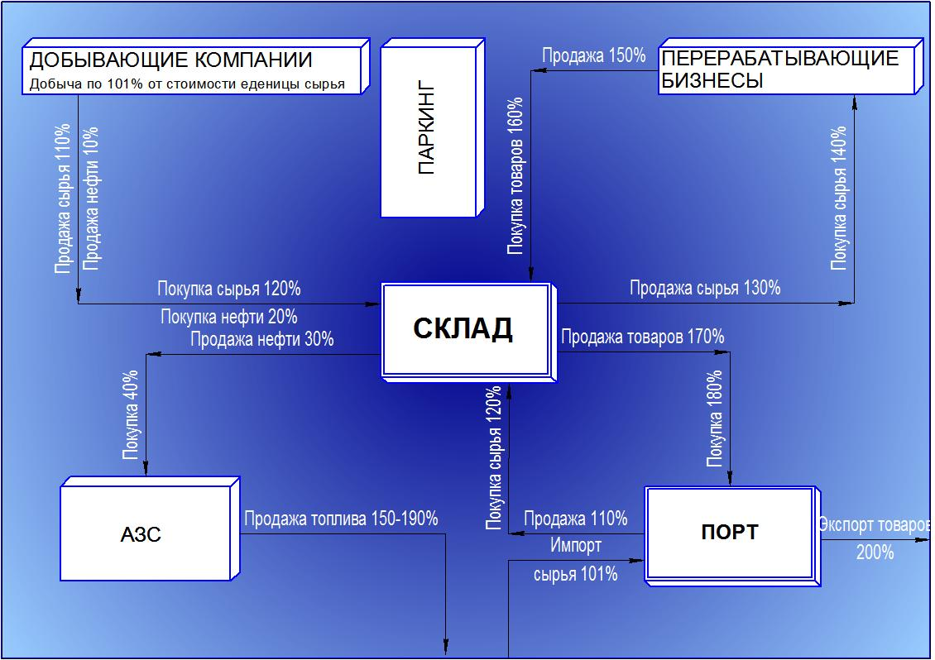
 |  |  |  |  |  |  | 90%

 |  |  |  |  | 35%
 |  |  |  |  |  | Порт
 |  |  |  |  |  |  |  | 100%

 |  |  | Грузчик(все типы сырья) |  | 30%

